比较法租金
比较法
表1：比较因素条件说明及指数表 |  |  |  |  |  |  |  |  |  | 表2：因素比较修正系数表
估价对象及可比实例 比较因素 |  | 估价对象 | 系数 | 实例A | 系数 | 实例B | 系数 | 实例C | 系数 | 可比实例 比较因素 |  | 实例A |  | 实例B |  | 实例C |  | 可比实例 比较因素 |  | 实例A | 实例B | 实例C
 |  | 北京市朝阳区建国路93号院B座1层东北角 |  | 万达广场配套 |  | 京汇大厦 |  | 金地中心
交易时间 |  | 2020-02-26 | 100 | 2020-02-26 | 100 | 2020-02-21 | 100 | 2020-02-11 | 100 | 交易时间 |  | 100/ | 100 | 100/ | 100 | 100/ | 100 | 交易时间 |  | 1 | 1 | 1
交易情况 |  | 正常 | 100 | 正常 | 100 | 正常 | 100 | 正常 | 100 | 交易情况 |  | 100/ | 100 | 100/ | 100 | 100/ | 100 | 交易情况 |  | 1 | 1 | 1
权益状况 | 实际用途 | 商业 | 100 | 商业 | 100 | 商业 | 100 | 商业 | 100 | 权益状况 | 实际用途 | 100/ | 100 | 100/ | 100 | 100/ | 100 | 权益状况 | 实际用途 | 1 | 1 | 1
区位状况 | 商业繁华度 | 好 | 100 | 好 | 100 | 好 | 100 | 好 | 100 | 区位状况 | 商业繁华度 | 100/ | 100 | 100/ | 100 | 100/ | 100 | 区位状况 | 商业繁华度 | 1 | 1 | 1
 | 交通便捷度 | 较好 | 100 | 较好 | 100 | 较好 | 100 | 较好 | 100 |  | 交通便捷度 | 100/ | 100 | 100/ | 100 | 100/ | 100 |  | 交通便捷度 | 1 | 1 | 1
 | 公用服务设施完善度 | 好 | 100 | 好 | 100 | 好 | 100 | 好 | 100 |  | 公用服务设施完善度 | 100/ | 100 | 100/ | 100 | 100/ | 100 |  | 公用服务设施完善度 | 1 | 1 | 1
 | 自然及人文环境 | 较好 | 100 | 较好 | 100 | 较好 | 100 | 较好 | 100 |  | 自然及人文环境 | 100/ | 100 | 100/ | 100 | 100/ | 100 |  | 自然及人文环境 | 1 | 1 | 1
 | 临街状况 | 单面临街 | 100 | 单面临街 | 100 | 单面临街 | 100 | 单面临街 | 100 |  | 临街状况 | 100/ | 100 | 100/ | 100 | 100/ | 100 |  | 临街状况 | 1 | 1 | 1
 | 基础设施水平 | 七通 | 100 | 七通 | 100 | 七通 | 100 | 七通 | 100 |  | 基础设施水平 | 100/ | 100 | 100/ | 100 | 100/ | 100 |  | 基础设施水平 | 1 | 1 | 1
 | 人流量 | 较密集 | 100 | 较密集 | 100 | 较密集 | 100 | 较密集 | 100 |  | 人流量 | 100/ | 100 | 100/ | 100 | 100/ | 100 |  | 人流量 | 1 | 1 | 1
 | 楼层 | 1层 | 100 | 1层 | 100 | 1层 | 100 | 1层 | 100 |  | 楼层 | 100/ | 100 | 100/ | 100 | 100/ | 100 |  | 楼层 | 1 | 1 | 1
实物状况 | 物业类型 | 写字楼配套 | 100 | 写字楼配套 | 100 | 写字楼配套 | 100 | 购物中心 | 102 | 实物状况 | 物业类型 | 100/ | 100 | 100/ | 100 | 100/ | 102 | 实物状况 | 物业类型 | 1 | 1 | 0.98039215686
 | 结构 | 钢混 | 100 | 钢混 | 100 | 钢混 | 100 | 钢混 | 100 |  | 结构 | 100/ | 100 | 100/ | 100 | 100/ | 100 |  | 结构 | 1 | 1 | 1
 | 建筑面积 | 420 | 100 | 210 | 100 | 300 | 100 | 285 | 100 |  | 建筑面积 | 100/ | 100 | 100/ | 100 | 100/ | 100 |  | 建筑面积 | 1 | 1 | 1
 | 成新度 | 80% | 100 | 80% | 100 | 70% | 98 | 80% | 100 |  | 成新度 | 100/ | 100 | 100/ | 98 | 100/ | 100 |  | 成新度 | 1 | 1.0204081633 | 1
 | 公共部分装修 | 精装修 | 100 | 普通装修 | 98 | 普通装修 | 98 | 精装修 | 100 |  | 公共部分装修 | 100/ | 98 | 100/ | 98 | 100/ | 100 |  | 公共部分装修 | 1.0204081633 | 1.0204081633 | 1
 | 室内装修 | 普通装修 | 100 | 普通装修 | 100 | 普通装修 | 100 | 普通装修 | 100 |  | 室内装修 | 100/ | 100 | 100/ | 100 | 100/ | 100 |  | 室内装修 | 1 | 1 | 1
 | 内部装修维护情况 | 较好 | 100 | 较好 | 100 | 较好 | 100 | 较好 | 100 |  | 内部装修维护情况 | 100/ | 100 | 100/ | 100 | 100/ | 100 |  | 内部装修维护情况 | 1 | 1 | 1
 | 层高 | 正常层高 | 100 | 7m（可分割2层） | 102 | 正常层高 | 100 | 正常层高 | 100 |  | 层高 | 100/ | 102 | 100/ | 100 | 100/ | 100 |  | 层高 | 0.98039215686 | 1 | 1
成交单价（元/㎡） |  | —— |  | 63334 |  | 62500 |  | 62500 |  | 成交单价（元/㎡） |  | 63334 |  | 62500 |  | 62500
 | 使用率 |  |  | 80% |  |  |  |  |  | 比较价值（元/㎡） |  | 65319 |  | 68487 |  | 63169
 | 估价对象及案例位置图： |  |  |  |  |  |  |  |  | 楼面价格（元/㎡） |  | 65658
 |  |  |  |  |  |  |  |  |  | 房地产总价 |  | 52526
 |  |  |  |  |  |  |  |  |  | 总修正幅度不超过30% |  | 3.1% |  | 9.6% |  | 1.1%
 |  |  |  |  |  |  |  |  |  | 各修正结果之间不超过20% |  | -4.6% |  | 8.4% |  | -3.3%
 |  |  |  |  |  |  |  |  |  | 各案例间不超过30% |  | 1.3% |  | 0.0% |  | -1.3%

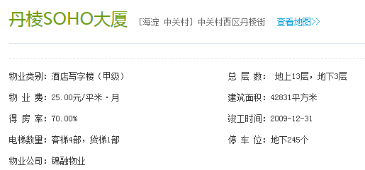

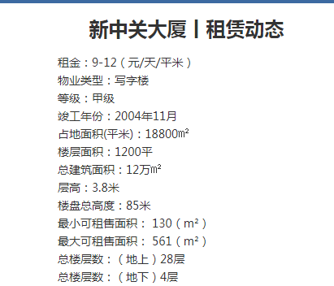

租金案例
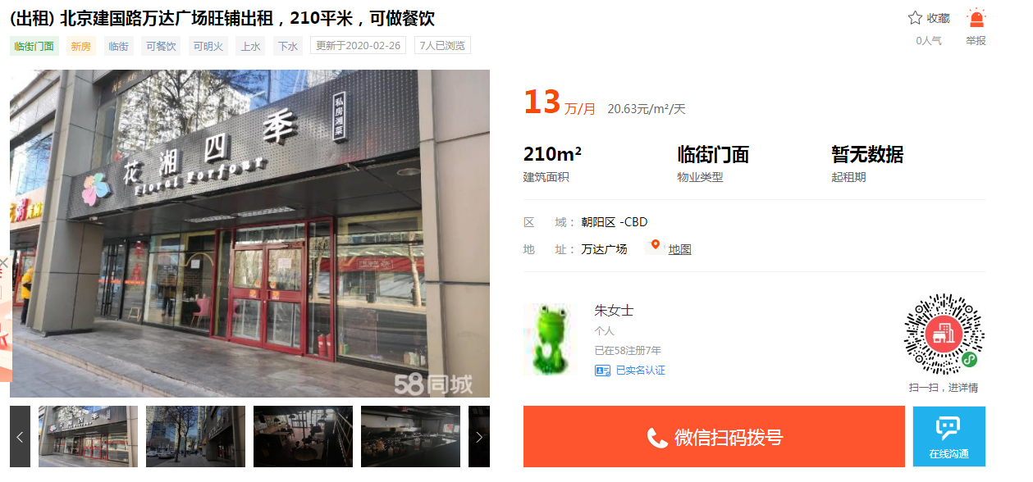
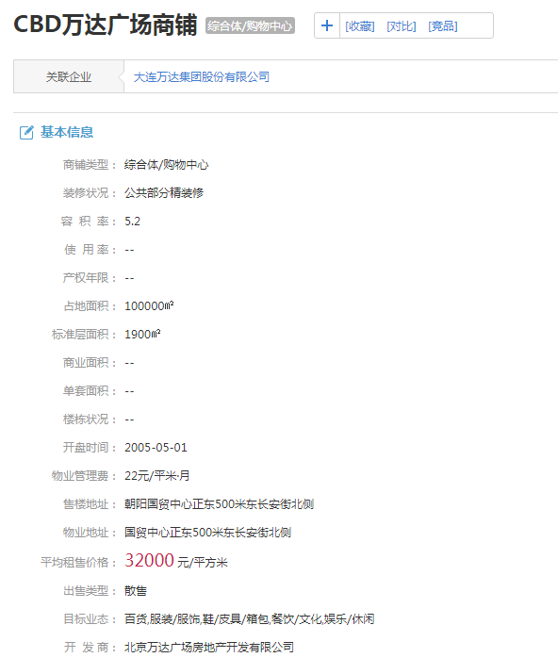
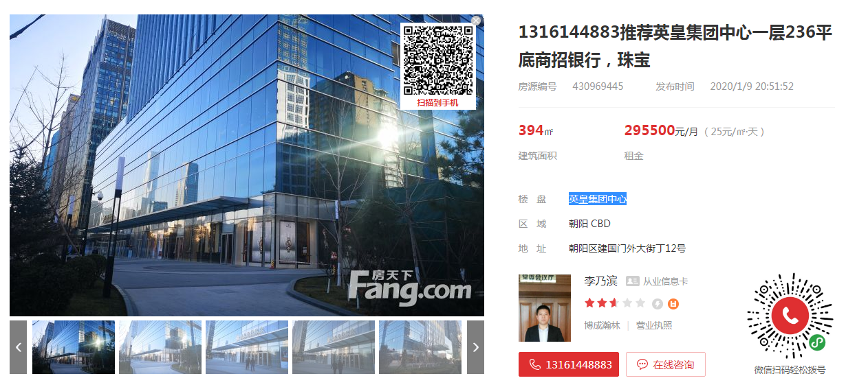

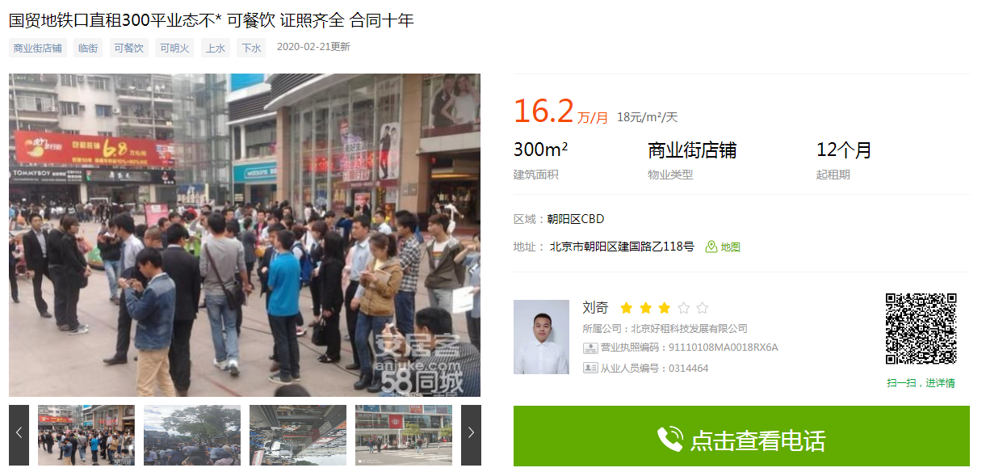

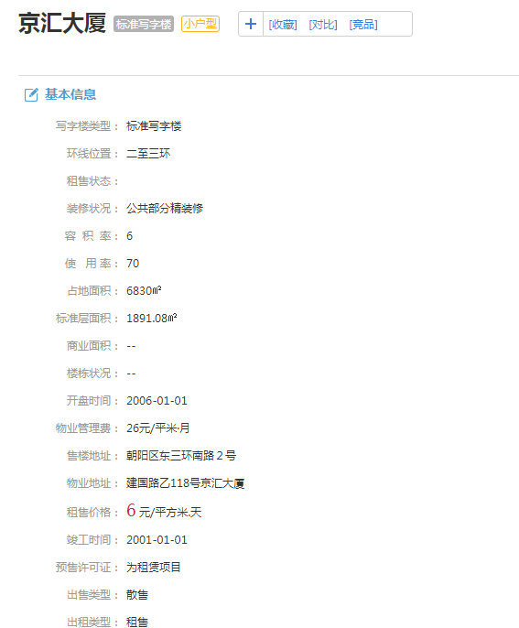

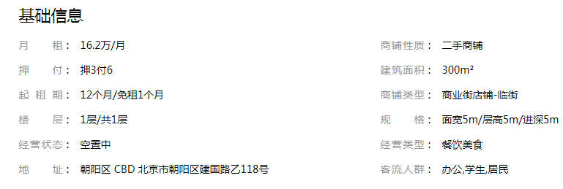

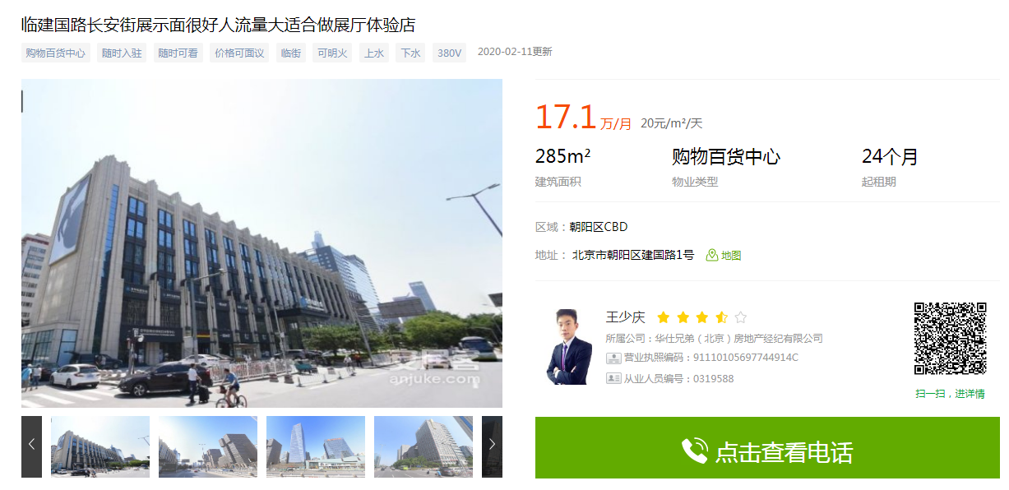

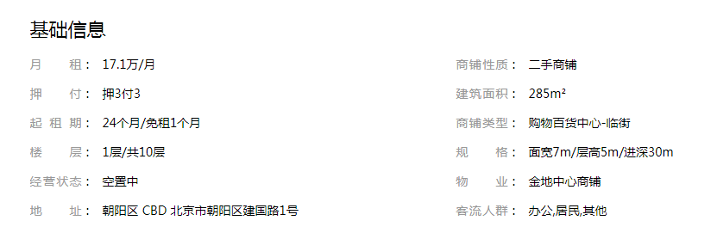
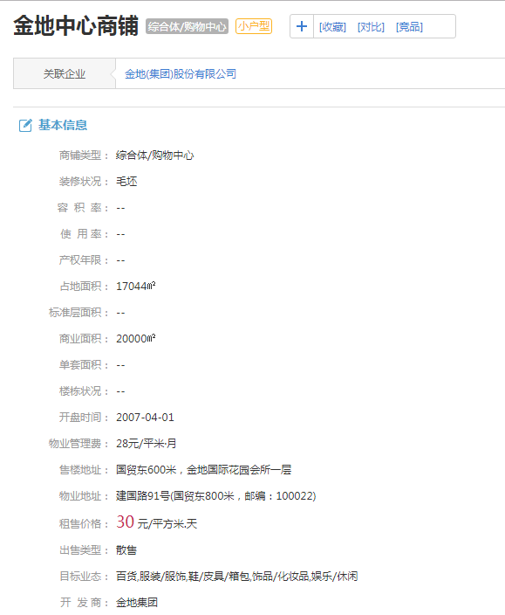

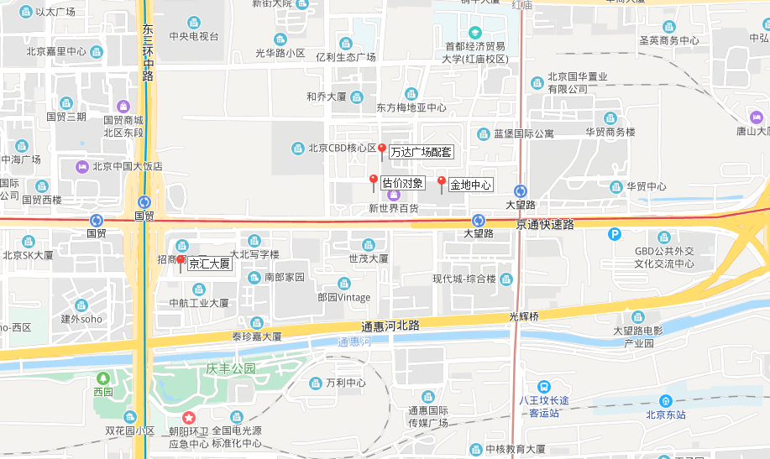

售价案例
